Лист2
№ Лота | Наименование ТМЦ | Кол-во (шт.) | Начальная цена за лот (руб.) в т. ч. НДС | Минимальнаяцена за лот (руб.) в т. ч. НДС | Шаг (руб.) | Задаток (руб.) | Фото | Аналоги на рынке
 |  |  |  |  |  |  |  | Фото
 | 1 | 2 | 4 | 6 | 7 | 8 | 9 | 10
4 | Светильник L06 | 70 | 381,430.00 | 228,858.00 | 15,257.20 | 38,143.00 |  | 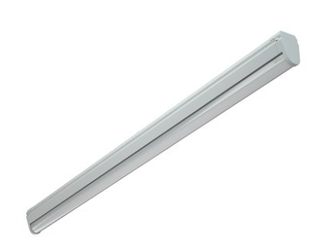

 |  |  |  |  |  |  |  |  | без НДС | #REF!
 |  |  |  |  |  |  |  |  | цен дисконта | #REF!

 |  |  |  |  |  |  |  |  |  | #REF!

